readme
BZR Profil Erstellen: | spatial_name | PLRNAME | BZRNAME | BEZNAME
Diese Vorlage dient zur Eingabe der Daten für ein Bezirksregionenprofil. Die Arbeitsmappe "datenblatt" ist das zentrale Element zur Erstelleung der Inhalte: In der Reihenfolge, in der Inhalte im Bezirksregionenprofil erscheinen sollen, können hier reihenweise Inhalte eingefügt werden. Mögliche Inhalte sind dabei: * Titel x (titel) * kleiner Titel x.x (titel-sm) * Fließtext (text) * Karte der Planungsräume (map-pr) * Karte der Point of Interests (map-poi) * Linien Grafik (linechart) * Balken Grafik (barchart) * Tabelle (table) *Bild (image) Kurze Anleitung: Titel, kleine Titel und Fließtexte können direkt über die Spalte "content" hinzugefügt werden. Für jede Tabelle und jedes Diagramm (Karte, Liniendiagramm, etc.) muss je eine eigene Arbeitsmappe erstellt werden. Um eine bspw. eine neue map-poi zu erstellen einfach "poi_beispiel" duplizieren --> einen eindeutigen Namen geben (bspw. "poi-Kitas") --> Datenpunkte (point of interests eintragen) und die Karte entsprechend in der Arbeitsmappe "datenblatt" an der gewünschten Stelle referenzieren (type == map-poi, datasource == poi-Kitas, source == Quelle/Urheber, alt == Alternativbeschreibung der Karte für Menschen mit Einschränkungen). Möchten Sie Fotos hinzufügen, dann wählen sie in der Spalte type "image" aus und geben sie unter der Spalte content den Namen der Bild-Datei ein. Im Anschluss senden Sie das Bild bitte an Ihre*n ODIS-Ansprechpartner*in. Die Arbeitsmappe BZR_Intro enthält Informationen zur Bezirksregion, die im oberen Teil der Detailseite (Website) angezeigt werden.
In jeder Arbeitsmappe sind in den Spaltenüberschriften Kommentare hinterlegt, die weitere Informationen und Hinweise erhalten.
 | 1011101 | Stülerstraße | Tiergarten Süd | Mitte
Beispiele: | 1011102 | Großer Tiergarten | Tiergarten Süd | Mitte
map-pr | 1011103 | Lützowstraße | Tiergarten Süd | Mitte
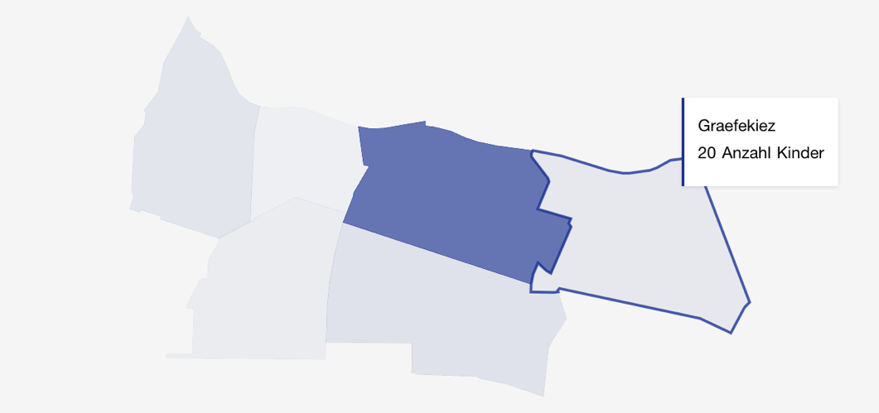
 | 1011104 | Körnerstraße | Tiergarten Süd | Mitte
 | 1011105 | Nördlicher Landwehrkanal | Tiergarten Süd | Mitte
 | 1011201 | Wilhelmstraße | Regierungsviertel | Mitte
 | 1011202 | Unter den Linden Nord | Regierungsviertel | Mitte
 | 1011203 | Unter den Linden Süd | Regierungsviertel | Mitte
 | 1011101 | Stülerstraße | Tiergarten Süd | Mitte
 | 1011102 | Großer Tiergarten | Tiergarten Süd | Mitte
 | 1011103 | Lützowstraße | Tiergarten Süd | Mitte
 | 1011104 | Körnerstraße | Tiergarten Süd | Mitte
 | 1011105 | Nördlicher Landwehrkanal | Tiergarten Süd | Mitte
 | 1011201 | Wilhelmstraße | Regierungsviertel | Mitte
map-poi | 1011202 | Unter den Linden Nord | Regierungsviertel | Mitte
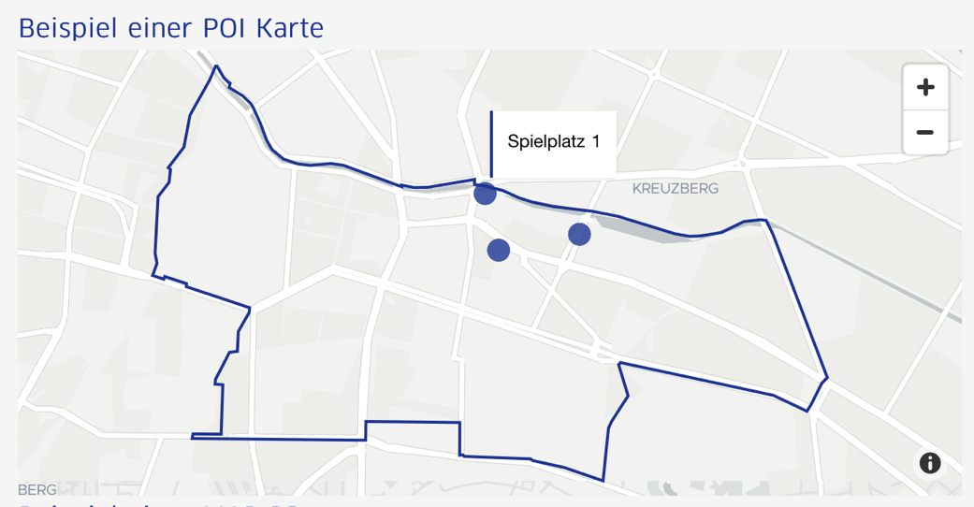
 | 1011203 | Unter den Linden Süd | Regierungsviertel | Mitte
 | 1011204 | Leipziger Straße | Regierungsviertel | Mitte
 | 1011301 | Charit¿viertel | Alexanderplatz | Mitte
 | 1011302 | Oranienburger Straße | Alexanderplatz | Mitte
 | 1011303 | Alexanderplatzviertel | Alexanderplatz | Mitte
 | 1011304 | Karl-Marx-Allee | Alexanderplatz | Mitte
 | 1011305 | Heine-Viertel West | Alexanderplatz | Mitte
 | 1011306 | Heine-Viertel Ost | Alexanderplatz | Mitte
 | 1011401 | Invalidenstraße | Brunnenstraße Süd | Mitte
 | 1011402 | Arkonaplatz | Brunnenstraße Süd | Mitte
 | 1022101 | Huttenkiez | Moabit West | Mitte
 | 1022102 | Beusselkiez | Moabit West | Mitte
linechart | 1022103 | Westhafen | Moabit West | Mitte
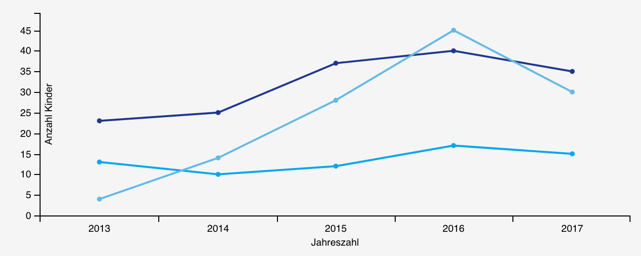
 | 1022104 | Emdener Straße | Moabit West | Mitte
 | 1022105 | Zwinglistraße | Moabit West | Mitte
 | 1022106 | Elberfelder Straße | Moabit West | Mitte
 | 1022201 | Stephankiez | Moabit Ost | Mitte
 | 1022202 | Heidestraße | Moabit Ost | Mitte
 | 1022203 | Lübecker Straße | Moabit Ost | Mitte
 | 1022204 | Thomasiusstraße | Moabit Ost | Mitte
 | 1022205 | Zillesiedlung | Moabit Ost | Mitte
 | 1022206 | Lüneburger Straße | Moabit Ost | Mitte
 | 1022207 | Hansaviertel | Moabit Ost | Mitte
 | 1033101 | Soldiner Straße | Osloer Straße | Mitte
barchart | 1033102 | Gesundbrunnen | Osloer Straße | Mitte
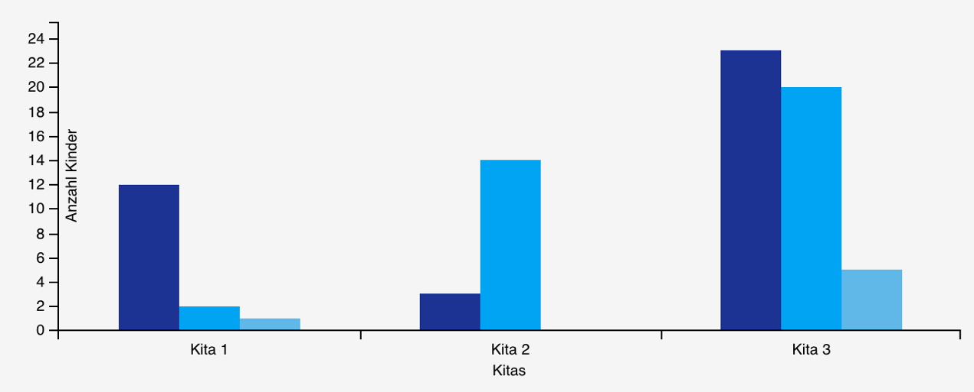
 | 1033201 | Brunnenstraße | Brunnenstraße Nord | Mitte
 | 1033202 | Humboldthain Süd | Brunnenstraße Nord | Mitte
 | 1033203 | Humboldthain Nordwest | Brunnenstraße Nord | Mitte
 | 1044101 | Rehberge | Parkviertel | Mitte
 | 1044102 | Schillerpark | Parkviertel | Mitte
 | 1044103 | Westliche Müllerstraße | Parkviertel | Mitte
 | 1044201 | Reinickendorfer Straße | Wedding Zentrum | Mitte
 | 1044202 | Sparrplatz | Wedding Zentrum | Mitte
 | 1044203 | Leopoldplatz | Wedding Zentrum | Mitte
 | 2010101 | Askanischer Platz | Südliche Friedrichstadt | Friedrichshain-Kreuzberg
 | 2010102 | Mehringplatz | Südliche Friedrichstadt | Friedrichshain-Kreuzberg
table | 2010103 | Moritzplatz | Südliche Friedrichstadt | Friedrichshain-Kreuzberg
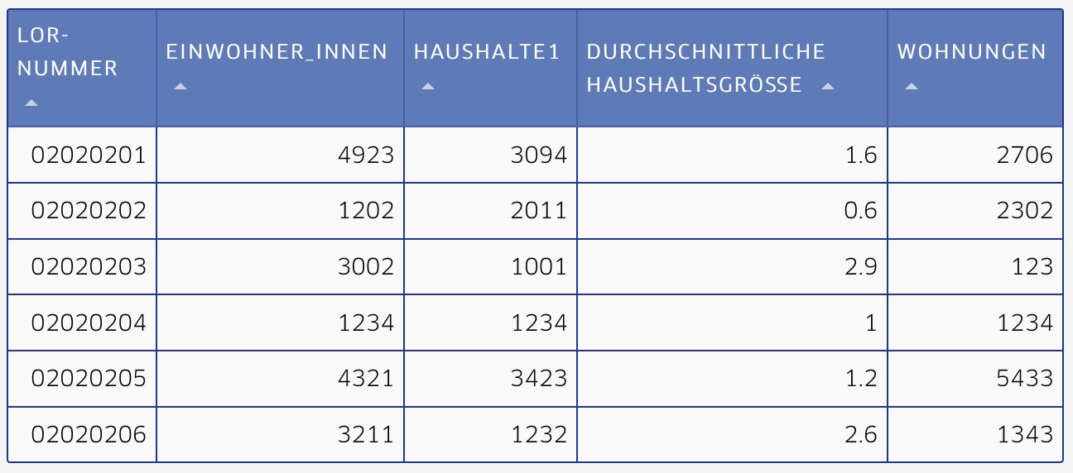
 | 2010104 | Wassertorplatz | Südliche Friedrichstadt | Friedrichshain-Kreuzberg
 | 2020201 | Gleisdreieck/Entwicklungsgebiet | Tempelhofer Vorstadt | Friedrichshain-Kreuzberg
 | 2020202 | Rathaus Yorckstraße | Tempelhofer Vorstadt | Friedrichshain-Kreuzberg
 | 2020203 | Viktoriapark | Tempelhofer Vorstadt | Friedrichshain-Kreuzberg
 | 2020204 | Urbanstraße | Tempelhofer Vorstadt | Friedrichshain-Kreuzberg
 | 2020205 | Chamissokiez | Tempelhofer Vorstadt | Friedrichshain-Kreuzberg
 | 2020206 | Graefekiez | Tempelhofer Vorstadt | Friedrichshain-Kreuzberg
 | 2030301 | Oranienplatz | Nördliche Luisenstadt | Friedrichshain-Kreuzberg
 | 2030302 | Lausitzer Platz | Nördliche Luisenstadt | Friedrichshain-Kreuzberg
 | 2030401 | Reichenberger Straße | Südliche Luisenstadt | Friedrichshain-Kreuzberg
 | 2030402 | Wrangelkiez | Südliche Luisenstadt | Friedrichshain-Kreuzberg
 | 2040501 | Barnimkiez | Karl-Marx-Allee Nord | Friedrichshain-Kreuzberg
 | 2040502 | Friedenstraße | Karl-Marx-Allee Nord | Friedrichshain-Kreuzberg
 | 2040503 | Richard-Sorge-Viertel | Karl-Marx-Allee Nord | Friedrichshain-Kreuzberg
 | 2040701 | Andreasviertel | Karl-Marx-Allee Süd | Friedrichshain-Kreuzberg
 | 2040702 | Weberwiese | Karl-Marx-Allee Süd | Friedrichshain-Kreuzberg
 | 2040703 | Wriezener Bahnhof/Entwicklungsgebiet | Karl-Marx-Allee Süd | Friedrichshain-Kreuzberg
 | 2050601 | Hausburgviertel | Frankfurter Allee Nord | Friedrichshain-Kreuzberg
 | 2050602 | Samariterviertel | Frankfurter Allee Nord | Friedrichshain-Kreuzberg
 | 2050801 | Traveplatz | Frankfurter Allee Süd FK | Friedrichshain-Kreuzberg
 | 2050802 | Boxhagener Platz | Frankfurter Allee Süd FK | Friedrichshain-Kreuzberg
 | 2050803 | Stralauer Kiez | Frankfurter Allee Süd FK | Friedrichshain-Kreuzberg
 | 2050804 | Stralauer Halbinsel | Frankfurter Allee Süd FK | Friedrichshain-Kreuzberg
 | 3010101 | Bucher Forst | Buch | Pankow
 | 3010102 | Buch | Buch | Pankow
 | 3010104 | Lietzengraben | Buch | Pankow
 | 3020203 | Blankenfelde | Blankenfelde/Niederschönhausen | Pankow
 | 3020209 | Niederschönhausen | Blankenfelde/Niederschönhausen | Pankow
 | 3020210 | Herthaplatz | Blankenfelde/Niederschönhausen | Pankow
 | 3020307 | Buchholz | Buchholz | Pankow
 | 3030405 | Karow Nord | Karow | Pankow
 | 3030406 | Alt-Karow | Karow | Pankow
 | 3030711 | Blankenburg | Blankenburg/Heinersdorf/Märchenland | Pankow
 | 3030715 | Heinersdorf | Blankenburg/Heinersdorf/Märchenland | Pankow
 | 3030716 | Märchenland | Blankenburg/Heinersdorf/Märchenland | Pankow
 | 3040508 | Rosenthal | Schönholz/Wilhelmsruh/Rosenthal | Pankow
 | 3040512 | Wilhelmsruh | Schönholz/Wilhelmsruh/Rosenthal | Pankow
 | 3040513 | Schönholz | Schönholz/Wilhelmsruh/Rosenthal | Pankow
 | 3040614 | Pankow Zentrum | Pankow Zentrum | Pankow
 | 3040818 | Pankow Süd | Pankow Süd | Pankow
 | 3050919 | Gustav-Adolf-Straße | Weißensee | Pankow
 | 3050920 | Weißer See | Weißensee | Pankow
 | 3050923 | Weißenseer Spitze | Weißensee | Pankow
 | 3050924 | Behaimstraße | Weißensee | Pankow
 | 3050925 | Komponistenviertel Weißensee | Weißensee | Pankow
 | 3051017 | Rennbahnstraße | Weißensee Ost | Pankow
 | 3051021 | Buschallee | Weißensee Ost | Pankow
 | 3051022 | Hansastraße | Weißensee Ost | Pankow
 | 3061126 | Arnimplatz | Prenzlauer Berg Nordwest | Pankow
 | 3061131 | Falkplatz | Prenzlauer Berg Nordwest | Pankow
 | 3061227 | Humannplatz | Prenzlauer Berg Nord | Pankow
 | 3061228 | Erich-Weinert-Straße | Prenzlauer Berg Nord | Pankow
 | 3061332 | Helmholtzplatz | Helmholtzplatz | Pankow
 | 3061429 | Greifswalder Straße | Prenzlauer Berg Ost | Pankow
 | 3061430 | Volkspark Prenzlauer Berg | Prenzlauer Berg Ost | Pankow
 | 3061434 | Anton-Saefkow-Park | Prenzlauer Berg Ost | Pankow
 | 3061435 | Conrad-Blenkle-Straße | Prenzlauer Berg Ost | Pankow
 | 3061441 | Eldenaer Straße | Prenzlauer Berg Ost | Pankow
 | 3071536 | Teutoburger Platz | Prenzlauer Berg Südwest | Pankow
 | 3071537 | Kollwitzplatz | Prenzlauer Berg Südwest | Pankow
 | 3071633 | Thälmannpark | Prenzlauer Berg Süd | Pankow
 | 3071638 | Winsstraße | Prenzlauer Berg Süd | Pankow
 | 3071639 | Bötzowstraße | Prenzlauer Berg Süd | Pankow
 | 4010101 | Jungfernheide | Charlottenburg Nord | Charlottenburg-Wilmersdorf
 | 4010102 | Plötzensee | Charlottenburg Nord | Charlottenburg-Wilmersdorf
 | 4010103 | Paul-Hertz-Siedlung | Charlottenburg Nord | Charlottenburg-Wilmersdorf
 | 4020204 | Olympiagelände | Heerstrasse | Charlottenburg-Wilmersdorf
 | 4020205 | Siedlung Ruhleben | Heerstrasse | Charlottenburg-Wilmersdorf
 | 4020206 | Angerburger Allee | Heerstrasse | Charlottenburg-Wilmersdorf
 | 4020207 | Flatowallee | Heerstrasse | Charlottenburg-Wilmersdorf
 | 4020208 | Kranzallee | Heerstrasse | Charlottenburg-Wilmersdorf
 | 4020209 | Eichkamp | Heerstrasse | Charlottenburg-Wilmersdorf
 | 4020310 | Park Ruhwald | Westend | Charlottenburg-Wilmersdorf
 | 4020311 | Reichsstraße | Westend | Charlottenburg-Wilmersdorf
 | 4020312 | Branitzer Platz | Westend | Charlottenburg-Wilmersdorf
 | 4020313 | Königin-Elisabeth-Straße | Westend | Charlottenburg-Wilmersdorf
 | 4020314 | Messegelände | Westend | Charlottenburg-Wilmersdorf
 | 4030415 | Schloßgarten | Schloß Charlottenburg | Charlottenburg-Wilmersdorf
 | 4030416 | Klausenerplatz | Schloß Charlottenburg | Charlottenburg-Wilmersdorf
 | 4030417 | Schloßstraße | Schloß Charlottenburg | Charlottenburg-Wilmersdorf
 | 4030518 | Tegeler Weg | Mierendorffplatz | Charlottenburg-Wilmersdorf
 | 4030519 | Kaiserin-Augusta-Allee | Mierendorffplatz | Charlottenburg-Wilmersdorf
 | 4030620 | Alt-Lietzow | Otto-Suhr-Allee | Charlottenburg-Wilmersdorf
 | 4030621 | Spreestadt | Otto-Suhr-Allee | Charlottenburg-Wilmersdorf
 | 4030622 | Richard-Wagner-Straße | Otto-Suhr-Allee | Charlottenburg-Wilmersdorf
 | 4030623 | Ernst-Reuter-Platz | Otto-Suhr-Allee | Charlottenburg-Wilmersdorf
 | 4030724 | Lietzensee | Neue Kantstraße | Charlottenburg-Wilmersdorf
 | 4030725 | Amtsgerichtsplatz | Neue Kantstraße | Charlottenburg-Wilmersdorf
 | 4030726 | Droysenstraße | Neue Kantstraße | Charlottenburg-Wilmersdorf
 | 4030827 | Karl-August-Platz | Kantstraße | Charlottenburg-Wilmersdorf
 | 4030828 | Savignyplatz | Kantstraße | Charlottenburg-Wilmersdorf
 | 4030929 | Hindemithplatz | Kurfürstendamm | Charlottenburg-Wilmersdorf
 | 4030930 | George-Grosz-Platz | Kurfürstendamm | Charlottenburg-Wilmersdorf
 | 4030931 | Breitscheidplatz | Kurfürstendamm | Charlottenburg-Wilmersdorf
 | 4031032 | Halensee | Halensee | Charlottenburg-Wilmersdorf
 | 4041133 | Güterbahnhof Grunewald | Grunewald | Charlottenburg-Wilmersdorf
 | 4041134 | Bismarckallee | Grunewald | Charlottenburg-Wilmersdorf
 | 4041135 | Hundekehle | Grunewald | Charlottenburg-Wilmersdorf
 | 4041136 | Hagenplatz | Grunewald | Charlottenburg-Wilmersdorf
 | 4041137 | Flinsberger Platz | Grunewald | Charlottenburg-Wilmersdorf
 | 4041238 | Kissinger Straße | Schmargendorf | Charlottenburg-Wilmersdorf
 | 4041239 | Stadion Wilmersdorf | Schmargendorf | Charlottenburg-Wilmersdorf
 | 4041240 | Messelpark | Schmargendorf | Charlottenburg-Wilmersdorf
 | 4041241 | Breite Straße | Schmargendorf | Charlottenburg-Wilmersdorf
 | 4041342 | Schlangenbader Straße | Wiesbadener Straße | Charlottenburg-Wilmersdorf
 | 4041343 | Binger Straße | Wiesbadener Straße | Charlottenburg-Wilmersdorf
 | 4041344 | Rüdesheimer Platz | Wiesbadener Straße | Charlottenburg-Wilmersdorf
 | 4051445 | Eisenzahnstraße | Düsseldorfer Straße | Charlottenburg-Wilmersdorf
 | 4051446 | Preußenpark | Düsseldorfer Straße | Charlottenburg-Wilmersdorf
 | 4051447 | Ludwigkirchplatz | Düsseldorfer Straße | Charlottenburg-Wilmersdorf
 | 4051448 | Schaperstraße | Düsseldorfer Straße | Charlottenburg-Wilmersdorf
 | 4051549 | Rathaus Wilmersdorf | Barstraße | Charlottenburg-Wilmersdorf
 | 4051550 | Leon-Jessel-Platz | Barstraße | Charlottenburg-Wilmersdorf
 | 4051551 | Brabanter Platz | Barstraße | Charlottenburg-Wilmersdorf
 | 4051652 | Nikolsburger Platz | Volkspark Wilmersdorf | Charlottenburg-Wilmersdorf
 | 4051653 | Prager Platz | Volkspark Wilmersdorf | Charlottenburg-Wilmersdorf
 | 4051654 | Wilhelmsaue | Volkspark Wilmersdorf | Charlottenburg-Wilmersdorf
 | 4051655 | Babelsberger Straße | Volkspark Wilmersdorf | Charlottenburg-Wilmersdorf
 | 4051656 | Hildegardstraße | Volkspark Wilmersdorf | Charlottenburg-Wilmersdorf
 | 4061757 | Forst Grunewald | Forst Grunewald | Charlottenburg-Wilmersdorf
 | 5010101 | Hakenfelde Nord | Hakenfelde | Spandau
 | 5010102 | Goltzstraße | Hakenfelde | Spandau
 | 5010103 | Amorbacher Weg | Hakenfelde | Spandau
 | 5010204 | Griesingerstraße | Falkenhagener Feld | Spandau
 | 5010205 | An der Tränke | Falkenhagener Feld | Spandau
 | 5010206 | Gütersloher Weg | Falkenhagener Feld | Spandau
 | 5010207 | Darbystraße | Falkenhagener Feld | Spandau
 | 5010208 | Germersheimer Platz | Falkenhagener Feld | Spandau
 | 5010209 | An der Kappe | Falkenhagener Feld | Spandau
 | 5010310 | Eckschanze | Spandau Mitte | Spandau
 | 5010311 | Eiswerder | Spandau Mitte | Spandau
 | 5010312 | Kurstraße | Spandau Mitte | Spandau
 | 5010313 | Ackerstraße | Spandau Mitte | Spandau
 | 5010314 | Carl-Schurz-Straße | Spandau Mitte | Spandau
 | 5010339 | Freiheit | Spandau Mitte | Spandau
 | 5020415 | Isenburger Weg | Brunsbütteler Damm | Spandau
 | 5020416 | Am Heideberg | Brunsbütteler Damm | Spandau
 | 5020417 | Staakener Straße | Brunsbütteler Damm | Spandau
 | 5020418 | Spandauer Straße | Brunsbütteler Damm | Spandau
 | 5020419 | Magistratsweg | Brunsbütteler Damm | Spandau
 | 5020420 | Werkstraße | Brunsbütteler Damm | Spandau
 | 5020521 | Döberitzer Weg | Heerstraße Nord | Spandau
 | 5020522 | Pillnitzer Weg | Heerstraße Nord | Spandau
 | 5020523 | Maulbeerallee | Heerstraße Nord | Spandau
 | 5020524 | Weinmeisterhornweg | Heerstraße Nord | Spandau
 | 5020625 | Borkumer Straße | Wilhelmstadt | Spandau
 | 5020626 | Adamstraße | Wilhelmstadt | Spandau
 | 5020627 | Tiefwerder | Wilhelmstadt | Spandau
 | 5020628 | Graetschelsteig | Wilhelmstadt | Spandau
 | 5020629 | Börnicker Straße | Wilhelmstadt | Spandau
 | 5030730 | Zitadellenweg | Haselhorst | Spandau
 | 5030731 | Gartenfelder Straße | Haselhorst | Spandau
 | 5030832 | Rohrdamm | Siemensstadt | Spandau
 | 5030833 | Motardstraße | Siemensstadt | Spandau
 | 5040934 | Alt-Gatow | Gatow/Kladow | Spandau
 | 5040935 | Groß-Glienicker Weg | Gatow/Kladow | Spandau
 | 5040936 | Jägerallee | Gatow/Kladow | Spandau
 | 5040937 | Kladower Damm | Gatow/Kladow | Spandau
 | 5040938 | Kafkastraße | Gatow/Kladow | Spandau
 | 6010101 | Fichtenberg | Schloßstraße | Steglitz-Zehlendorf
 | 6010102 | Schloßstraße | Schloßstraße | Steglitz-Zehlendorf
 | 6010103 | Markelstraße | Schloßstraße | Steglitz-Zehlendorf
 | 6010204 | Munsterdamm | Albrechtstraße | Steglitz-Zehlendorf
 | 6010205 | Südende | Albrechtstraße | Steglitz-Zehlendorf
 | 6010206 | Stadtpark | Albrechtstraße | Steglitz-Zehlendorf
 | 6010207 | Mittelstraße | Albrechtstraße | Steglitz-Zehlendorf
 | 6010208 | Bergstraße | Albrechtstraße | Steglitz-Zehlendorf
 | 6010209 | Feuerbachstraße | Albrechtstraße | Steglitz-Zehlendorf
 | 6010210 | Bismarckstraße | Albrechtstraße | Steglitz-Zehlendorf
 | 6020301 | Alt-Lankwitz | Lankwitz | Steglitz-Zehlendorf
 | 6020302 | Komponistenviertel Lankwitz | Lankwitz | Steglitz-Zehlendorf
 | 6020303 | Lankwitz Kirche | Lankwitz | Steglitz-Zehlendorf
 | 6020304 | Kaiser-Wilhelm-Straße | Lankwitz | Steglitz-Zehlendorf
 | 6020305 | Gemeindepark Lankwitz | Lankwitz | Steglitz-Zehlendorf
 | 6020306 | Lankwitz Süd | Lankwitz | Steglitz-Zehlendorf
 | 6020407 | Thermometersiedlung | Ostpreußendamm | Steglitz-Zehlendorf
 | 6020408 | Lichterfelde Süd | Ostpreußendamm | Steglitz-Zehlendorf
 | 6020409 | Königsberger Straße | Ostpreußendamm | Steglitz-Zehlendorf
 | 6020410 | Oberhofer Platz | Ostpreußendamm | Steglitz-Zehlendorf
 | 6020411 | Schütte-Lanz-Straße | Ostpreußendamm | Steglitz-Zehlendorf
 | 6030501 | Berlepschstraße | Teltower Damm | Steglitz-Zehlendorf
 | 6030502 | Zehlendorf Süd | Teltower Damm | Steglitz-Zehlendorf
 | 6030503 | Zehlendorf Mitte | Teltower Damm | Steglitz-Zehlendorf
 | 6030504 | Teltower Damm | Teltower Damm | Steglitz-Zehlendorf
 | 6030605 | Botanischer Garten | Drakestraße | Steglitz-Zehlendorf
 | 6030606 | Hindenburgdamm | Drakestraße | Steglitz-Zehlendorf
 | 6030607 | Goerzwerke | Drakestraße | Steglitz-Zehlendorf
 | 6030608 | Schweizer Viertel | Drakestraße | Steglitz-Zehlendorf
 | 6030609 | Augustaplatz | Drakestraße | Steglitz-Zehlendorf
 | 6030610 | Lichterfelde West | Drakestraße | Steglitz-Zehlendorf
 | 6040701 | Wannsee | Zehlendorf Südwest | Steglitz-Zehlendorf
 | 6040702 | Düppel | Zehlendorf Südwest | Steglitz-Zehlendorf
 | 6040703 | Nikolassee | Zehlendorf Südwest | Steglitz-Zehlendorf
 | 6040804 | Krumme Lanke | Zehlendorf Nord | Steglitz-Zehlendorf
 | 6040805 | Fischerhüttenstraße | Zehlendorf Nord | Steglitz-Zehlendorf
 | 6040806 | Fischtal | Zehlendorf Nord | Steglitz-Zehlendorf
 | 6040807 | Zehlendorf Eiche | Zehlendorf Nord | Steglitz-Zehlendorf
 | 6040808 | Hüttenweg | Zehlendorf Nord | Steglitz-Zehlendorf
 | 6040809 | Thielallee | Zehlendorf Nord | Steglitz-Zehlendorf
 | 6040810 | Dahlem | Zehlendorf Nord | Steglitz-Zehlendorf
 | 7010101 | Wittenbergplatz/Viktoria-Luise-Platz | Schöneberg Nord | Tempelhof-Schöneberg
 | 7010102 | Nollendorfplatz | Schöneberg Nord | Tempelhof-Schöneberg
 | 7010103 | Barbarossaplatz | Schöneberg Nord | Tempelhof-Schöneberg
 | 7010104 | Dennewitzplatz | Schöneberg Nord | Tempelhof-Schöneberg
 | 7020201 | Bayerischer Platz | Schöneberg Süd | Tempelhof-Schöneberg
 | 7020202 | Volkspark (Rudolf-Wilde-Park) | Schöneberg Süd | Tempelhof-Schöneberg
 | 7020203 | Kaiser-Wilhelm-Platz | Schöneberg Süd | Tempelhof-Schöneberg
 | 7020204 | Schöneberger Insel | Schöneberg Süd | Tempelhof-Schöneberg
 | 7030301 | Friedenau | Friedenau | Tempelhof-Schöneberg
 | 7030302 | Ceciliengärten | Friedenau | Tempelhof-Schöneberg
 | 7030303 | Grazer Platz | Friedenau | Tempelhof-Schöneberg
 | 7040401 | Neu-Tempelhof | Tempelhof | Tempelhof-Schöneberg
 | 7040402 | Lindenhofsiedlung | Tempelhof | Tempelhof-Schöneberg
 | 7040403 | Manteuffelstraße | Tempelhof | Tempelhof-Schöneberg
 | 7040404 | Marienhöhe | Tempelhof | Tempelhof-Schöneberg
 | 7040405 | Rathaus Tempelhof | Tempelhof | Tempelhof-Schöneberg
 | 7040406 | Germaniagarten | Tempelhof | Tempelhof-Schöneberg
 | 7050501 | Rathausstraße | Mariendorf | Tempelhof-Schöneberg
 | 7050502 | Fritz-Werner-Straße | Mariendorf | Tempelhof-Schöneberg
 | 7050503 | Eisenacher Straße | Mariendorf | Tempelhof-Schöneberg
 | 7050504 | Imbrosweg | Mariendorf | Tempelhof-Schöneberg
 | 7050505 | Hundsteinweg | Mariendorf | Tempelhof-Schöneberg
 | 7050506 | Birnhornweg | Mariendorf | Tempelhof-Schöneberg
 | 7060601 | Marienfelder Allee Nordwest | Marienfelde | Tempelhof-Schöneberg
 | 7060602 | Kirchstraße | Marienfelde | Tempelhof-Schöneberg
 | 7060603 | Marienfelde Nordost | Marienfelde | Tempelhof-Schöneberg
 | 7060604 | Marienfelde Süd | Marienfelde | Tempelhof-Schöneberg
 | 7070701 | Kettinger Straße/Schillerstraße | Lichtenrade | Tempelhof-Schöneberg
 | 7070702 | Alt-Lichtenrade/Töpchiner Weg | Lichtenrade | Tempelhof-Schöneberg
 | 7070703 | John-Locke-Straße | Lichtenrade | Tempelhof-Schöneberg
 | 7070704 | Nahariyastraße | Lichtenrade | Tempelhof-Schöneberg
 | 7070705 | Franziusweg/Rohrbachstraße | Lichtenrade | Tempelhof-Schöneberg
 | 7070706 | Horstwalder Straße/Paplitzer Straße | Lichtenrade | Tempelhof-Schöneberg
 | 7070707 | Wittelsbacherstraße | Lichtenrade | Tempelhof-Schöneberg
 | 8010115 | Hasenheide | Schillerpromenade | Neukölln
 | 8010116 | Wissmannstraße | Schillerpromenade | Neukölln
 | 8010117 | Schillerpromenade | Schillerpromenade | Neukölln
 | 8010118 | Silbersteinstraße | Schillerpromenade | Neukölln
 | 8010211 | Flughafenstraße | Neuköllner Mitte/Zentrum | Neukölln
 | 8010212 | Rollberg | Neuköllner Mitte/Zentrum | Neukölln
 | 8010213 | Körnerpark | Neuköllner Mitte/Zentrum | Neukölln
 | 8010214 | Glasower Straße | Neuköllner Mitte/Zentrum | Neukölln
 | 8010301 | Reuterkiez | Reuterstraße | Neukölln
 | 8010302 | Bouch¿straße | Reuterstraße | Neukölln
 | 8010303 | Donaustraße | Reuterstraße | Neukölln
 | 8010404 | Rixdorf | Rixdorf | Neukölln
 | 8010405 | Hertzbergplatz | Rixdorf | Neukölln
 | 8010406 | Treptower Straße Nord | Rixdorf | Neukölln
 | 8010407 | Gewerbegebiet Ederstraße | Rixdorf | Neukölln
 | 8010508 | Weiße Siedlung | Köllnische Heide | Neukölln
 | 8010509 | Schulenburgpark | Köllnische Heide | Neukölln
 | 8010510 | Gewerbegebiet Köllnische Heide | Köllnische Heide | Neukölln
 | 8020619 | Buschkrugallee Nord | Britz | Neukölln
 | 8020620 | Tempelhofer Weg | Britz | Neukölln
 | 8020621 | Mohriner Allee Nord | Britz | Neukölln
 | 8020622 | Parchimer Allee | Britz | Neukölln
 | 8020623 | Ortolanweg | Britz | Neukölln
 | 8020624 | Britzer Garten | Britz | Neukölln
 | 8020625 | Handwerker-Siedlung | Britz | Neukölln
 | 8020726 | Buckow West | Buckow | Neukölln
 | 8020727 | Buckow Mitte | Buckow | Neukölln
 | 8020728 | Buckow Ost | Buckow | Neukölln
 | 8030829 | Gropiusstadt Nord | Gropiusstadt | Neukölln
 | 8030830 | Gropiusstadt Süd | Gropiusstadt | Neukölln
 | 8030831 | Gropiusstadt Ost | Gropiusstadt | Neukölln
 | 8040932 | Goldhähnchenweg | Buckow Nord | Neukölln
 | 8040933 | Vogelviertel Süd | Buckow Nord | Neukölln
 | 8040934 | Vogelviertel Nord | Buckow Nord | Neukölln
 | 8041035 | Blumenviertel | Rudow | Neukölln
 | 8041036 | Zittauer Straße | Rudow | Neukölln
 | 8041037 | Alt-Rudow | Rudow | Neukölln
 | 8041038 | Waßmannsdorfer Chaussee | Rudow | Neukölln
 | 8041039 | Frauenviertel | Rudow | Neukölln
 | 8041040 | Waltersdorfer Chaussee Ost | Rudow | Neukölln
 | 9010101 | Elsenstraße | Alt-Treptow | Treptow-Köpenick
 | 9010102 | Am Treptower Park Nord | Alt-Treptow | Treptow-Köpenick
 | 9010201 | Am Treptower Park Süd | Plänterwald | Treptow-Köpenick
 | 9010202 | Köpenicker Landstraße | Plänterwald | Treptow-Köpenick
 | 9010301 | Baumschulenstraße | Baumschulenweg | Treptow-Köpenick
 | 9010302 | Späthsfelde | Baumschulenweg | Treptow-Köpenick
 | 9010401 | Johannisthal West | Johannisthal | Treptow-Köpenick
 | 9010402 | Johannisthal Ost | Johannisthal | Treptow-Köpenick
 | 9020501 | Oberschöneweide West | Oberschöneweide | Treptow-Köpenick
 | 9020502 | Oberschöneweide Ost | Oberschöneweide | Treptow-Köpenick
 | 9020601 | Schnellerstraße | Niederschöneweide | Treptow-Köpenick
 | 9020602 | Oberspree | Niederschöneweide | Treptow-Köpenick
 | 9020701 | Adlershof West | Adlershof | Treptow-Köpenick
 | 9020702 | Adlershof Ost | Adlershof | Treptow-Köpenick
 | 9020801 | Spindlersfeld | Köllnische Vorstadt/Spindlersfeld | Treptow-Köpenick
 | 9020802 | Köllnische Vorstadt | Köllnische Vorstadt/Spindlersfeld | Treptow-Köpenick
 | 9030901 | Dorf Altglienicke | Altglienicke | Treptow-Köpenick
 | 9030902 | Wohngebiet II | Altglienicke | Treptow-Köpenick
 | 9030903 | Kölner Viertel | Altglienicke | Treptow-Köpenick
 | 9031001 | Bohnsdorf | Bohnsdorf | Treptow-Köpenick
 | 9031101 | Grünau | Grünau | Treptow-Köpenick
 | 9031201 | Karolinenhof | Schmöckwitz/Karolinenhof/Rauchfangswerder | Treptow-Köpenick
 | 9031202 | Schmöckwitz/Rauchfangswerder | Schmöckwitz/Karolinenhof/Rauchfangswerder | Treptow-Köpenick
 | 9041301 | Kietzer Feld/Nachtheide | Köpenick Süd | Treptow-Köpenick
 | 9041302 | Wendenschloß | Köpenick Süd | Treptow-Köpenick
 | 9041401 | Allende I | Allende-Viertel | Treptow-Köpenick
 | 9041402 | Allende II | Allende-Viertel | Treptow-Köpenick
 | 9041501 | Altstadt Kietz | Altstadt Kietz | Treptow-Köpenick
 | 9041601 | Müggelheim | Müggelheim | Treptow-Köpenick
 | 9051701 | Hirschgarten | Friedrichshagen | Treptow-Köpenick
 | 9051702 | Bölschestraße | Friedrichshagen | Treptow-Köpenick
 | 9051801 | Rahnsdorf/Hessenwinkel | Rahnsdorf/Hessenwinkel | Treptow-Köpenick
 | 9051901 | Dammvorstadt | Dammvorstadt | Treptow-Köpenick
 | 9052001 | Köpenick Nord | Köpenick Nord | Treptow-Köpenick
 | 10010101 | Marzahn West | Marzahn Nord | Marzahn-Hellersdorf
 | 10010102 | Havemannstraße | Marzahn Nord | Marzahn-Hellersdorf
 | 10010203 | Gewerbegebiet Bitterfelder Straße | Marzahn Mitte | Marzahn-Hellersdorf
 | 10010204 | Wuhletalstraße | Marzahn Mitte | Marzahn-Hellersdorf
 | 10010205 | Marzahn Ost | Marzahn Mitte | Marzahn-Hellersdorf
 | 10010206 | Ringkolonnaden | Marzahn Mitte | Marzahn-Hellersdorf
 | 10010207 | Marzahner Promenade | Marzahn Mitte | Marzahn-Hellersdorf
 | 10010308 | Marzahner Chaussee | Marzahn Süd | Marzahn-Hellersdorf
 | 10010309 | Springpfuhl | Marzahn Süd | Marzahn-Hellersdorf
 | 10010310 | Alt-Marzahn | Marzahn Süd | Marzahn-Hellersdorf
 | 10010311 | Landsberger Tor | Marzahn Süd | Marzahn-Hellersdorf
 | 10020412 | Alte Hellersdorfer Straße | Hellersdorf Nord | Marzahn-Hellersdorf
 | 10020413 | Gut Hellersdorf | Hellersdorf Nord | Marzahn-Hellersdorf
 | 10020414 | Helle Mitte | Hellersdorf Nord | Marzahn-Hellersdorf
 | 10020415 | Hellersdorfer Promenade | Hellersdorf Nord | Marzahn-Hellersdorf
 | 10020416 | Böhlener Straße | Hellersdorf Nord | Marzahn-Hellersdorf
 | 10020517 | Adele-Sandrock-Straße | Hellersdorf Ost | Marzahn-Hellersdorf
 | 10020518 | Schleipfuhl | Hellersdorf Ost | Marzahn-Hellersdorf
 | 10020519 | Boulevard Kastanienallee | Hellersdorf Ost | Marzahn-Hellersdorf
 | 10020620 | Kaulsdorf Nord II | Hellersdorf Süd | Marzahn-Hellersdorf
 | 10020621 | Gelbes Viertel | Hellersdorf Süd | Marzahn-Hellersdorf
 | 10020622 | Kaulsdorf Nord I | Hellersdorf Süd | Marzahn-Hellersdorf
 | 10020623 | Rotes Viertel | Hellersdorf Süd | Marzahn-Hellersdorf
 | 10030724 | Oberfeldstraße | Biesdorf | Marzahn-Hellersdorf
 | 10030725 | Buckower Ring | Biesdorf | Marzahn-Hellersdorf
 | 10030726 | Alt-Biesdorf | Biesdorf | Marzahn-Hellersdorf
 | 10030727 | Biesdorf Süd | Biesdorf | Marzahn-Hellersdorf
 | 10040828 | Kaulsdorf Nord | Kaulsdorf | Marzahn-Hellersdorf
 | 10040829 | Alt-Kaulsdorf | Kaulsdorf | Marzahn-Hellersdorf
 | 10040830 | Kaulsdorf Süd | Kaulsdorf | Marzahn-Hellersdorf
 | 10040931 | Mahlsdorf Nord | Mahlsdorf | Marzahn-Hellersdorf
 | 10040932 | Alt-Mahlsdorf | Mahlsdorf | Marzahn-Hellersdorf
 | 10040933 | Mahlsdorf Süd | Mahlsdorf | Marzahn-Hellersdorf
 | 11010101 | Dorf Malchow | Malchow, Wartenberg und Falkenberg | Lichtenberg
 | 11010102 | Dorf Wartenberg | Malchow, Wartenberg und Falkenberg | Lichtenberg
 | 11010103 | Dorf Falkenberg | Malchow, Wartenberg und Falkenberg | Lichtenberg
 | 11010204 | Falkenberg Ost | Neu-Hohenschönhausen Nord | Lichtenberg
 | 11010205 | Falkenberg West | Neu-Hohenschönhausen Nord | Lichtenberg
 | 11010206 | Wartenberg Süd | Neu-Hohenschönhausen Nord | Lichtenberg
 | 11010207 | Wartenberg Nord | Neu-Hohenschönhausen Nord | Lichtenberg
 | 11010308 | Zingster Straße Ost | Neu-Hohenschönhausen Süd | Lichtenberg
 | 11010309 | Zingster Straße West | Neu-Hohenschönhausen Süd | Lichtenberg
 | 11010310 | Mühlengrund | Neu-Hohenschönhausen Süd | Lichtenberg
 | 11020411 | Malchower Weg | Alt-Hohenschönhausen Nord | Lichtenberg
 | 11020412 | Hauptstraße | Alt-Hohenschönhausen Nord | Lichtenberg
 | 11020513 | Orankesee | Alt-Hohenschönhausen Süd | Lichtenberg
 | 11020514 | Große-Leege-Straße | Alt-Hohenschönhausen Süd | Lichtenberg
 | 11020515 | Landsberger Allee | Alt-Hohenschönhausen Süd | Lichtenberg
 | 11020516 | Weiße Taube | Alt-Hohenschönhausen Süd | Lichtenberg
 | 11030617 | Hohenschönhausener Straße | Fennpfuhl | Lichtenberg
 | 11030618 | Fennpfuhl West | Fennpfuhl | Lichtenberg
 | 11030619 | Fennpfuhl Ost | Fennpfuhl | Lichtenberg
 | 11030720 | Herzbergstraße | Alt-Lichtenberg | Lichtenberg
 | 11030721 | Rüdigerstraße | Alt-Lichtenberg | Lichtenberg
 | 11030824 | Frankfurter Allee Süd | Frankfurter Allee Süd | Lichtenberg
 | 11040925 | Victoriastadt | Neu-Lichtenberg | Lichtenberg
 | 11040926 | Weitlingstraße | Neu-Lichtenberg | Lichtenberg
 | 11041022 | Rosenfelder Ring | Friedrichsfelde Nord | Lichtenberg
 | 11041023 | Gensinger Straße | Friedrichsfelde Nord | Lichtenberg
 | 11041027 | Tierpark | Friedrichsfelde Nord | Lichtenberg
 | 11041128 | Sewanstraße | Friedrichsfelde Süd | Lichtenberg
 | 11051229 | Rummelsburg | Rummelsburger Bucht | Lichtenberg
 | 11051330 | Karlshorst West | Karlshorst | Lichtenberg
 | 11051331 | Karlshorst Nord | Karlshorst | Lichtenberg
 | 11051332 | Karlshorst Süd | Karlshorst | Lichtenberg
 | 12103115 | Breitkopfbecken | Ost 1 - Reginhardstr. | Reinickendorf
 | 12103116 | Hausotterplatz | Ost 1 - Reginhardstr. | Reinickendorf
 | 12103117 | Letteplatz | Ost 1 - Reginhardstr. | Reinickendorf
 | 12103218 | Teichstraße | Ost 2 Alt-Reinickendorf | Reinickendorf
 | 12103219 | Schäfersee | Ost 2 Alt-Reinickendorf | Reinickendorf
 | 12103220 | Humboldtstraße | Ost 2 Alt-Reinickendorf | Reinickendorf
 | 12214125 | Waldidyll/Flughafensee | West 1 Tegel-Süd/Flughafensee | Reinickendorf
 | 12214126 | Tegel Süd | West 1 Tegel-Süd/Flughafensee | Reinickendorf
 | 12214421 | Reinickes Hof | West 4 - Auguste-Viktoria-Allee | Reinickendorf
 | 12214422 | Klixstraße | West 4 - Auguste-Viktoria-Allee | Reinickendorf
 | 12214423 | Mellerbogen | West 4 - Auguste-Viktoria-Allee | Reinickendorf
 | 12214424 | Scharnweberstraße | West 4 - Auguste-Viktoria-Allee | Reinickendorf
 | 12214527 | Alt-Tegel | West 5 - Tegel/Tegeler Forst | Reinickendorf
 | 12214528 | Tegeler Forst | West 5 - Tegel/Tegeler Forst | Reinickendorf
 | 12224229 | Konradshöhe/Tegelort | West 2 - Heiligensee/Konradshöhe | Reinickendorf
 | 12224230 | Heiligensee | West 2 - Heiligensee/Konradshöhe | Reinickendorf
 | 12231101 | Hermsdorf | Nord 1 - Frohnau/Hermsdorf | Reinickendorf
 | 12231102 | Frohnau | Nord 1 - Frohnau/Hermsdorf | Reinickendorf
 | 12301203 | Wittenau Süd | Nord 2 - Waidmannslust/Wittenau/Lübars | Reinickendorf
 | 12301204 | Wittenau Nord | Nord 2 - Waidmannslust/Wittenau/Lübars | Reinickendorf
 | 12301205 | Waidmannslust | Nord 2 - Waidmannslust/Wittenau/Lübars | Reinickendorf
 | 12301206 | Lübars | Nord 2 - Waidmannslust/Wittenau/Lübars | Reinickendorf
 | 12302107 | Schorfheidestraße | MV 1 - Märkisches Viertel | Reinickendorf
 | 12302108 | Märkisches Zentrum | MV 1 - Märkisches Viertel | Reinickendorf
 | 12302109 | Treuenbrietzener Straße | MV 1 - Märkisches Viertel | Reinickendorf
 | 12302110 | Dannenwalder Weg | MV 1 - Märkisches Viertel | Reinickendorf
 | 12302211 | Lübarser Straße | MV 2 - Rollbergesiedlung | Reinickendorf
 | 12302212 | Rollbergesiedlung | MV 2 - Rollbergesiedlung | Reinickendorf
 | 12304313 | Borsigwalde | West 3 - Borsigwalde/Freie Scholle | Reinickendorf
 | 12304314 | Ziekowstraße/Freie Scholle | West 3 - Borsigwalde/Freie Scholle | Reinickendorf

